Sheet1
테이블명 | member | member |  |  |  |  |  |  | board
 | board | index | email | password | nickname | phone | introduce |  | index | product | price | category | picture
 |  | int | text | text | text | text | text |  | int | text | number | text | text
 |  | primary key | not null | not null | not null | not null |  |  | primary key |  |  | not null
 |  | not null |  |  |  |  |  |  | not null
 |  | auto increment |  |  |  |  |  |  | auto increment

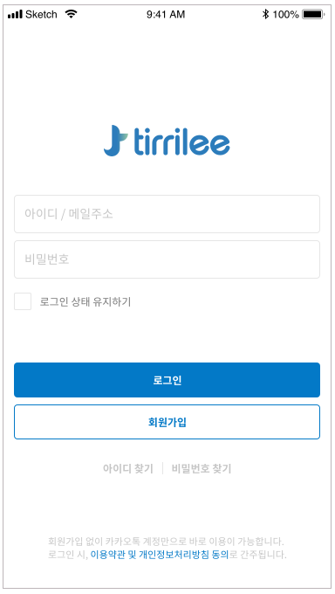
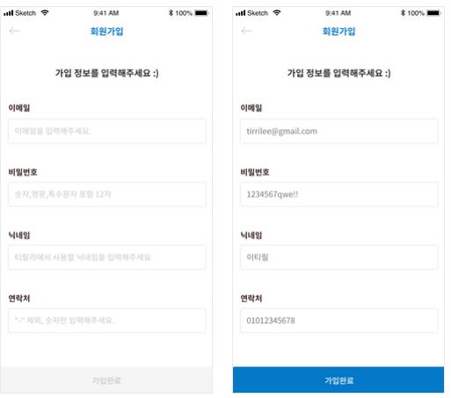
 |  |  |  |  |  |  |  |  |  | 중복 확인 | (if 문 사용. True일 경우 다시 재입력)
 |  |  |  |  |  |  |  |  |  | SELECT * FROM member WHERE email='email' OR nickname='nickname' OR phone='phone';

 |  |  |  |  |  |  |  |  |  | 가입
 |  |  |  |  |  |  |  |  |  | INSERT INTO member VALUES( 'email', 'password', 'nickname', 'phone');

 |  |  |  |  |  |  |  |  |  | 연락처는 입력시 정규표현식으로 숫자만 입력 받을 것!
 |  |  |  |  |  |  |  |  |  | 비밀번호 입력시 정규표현식 사용 숫자, 영문, 특수문자 포함 12자

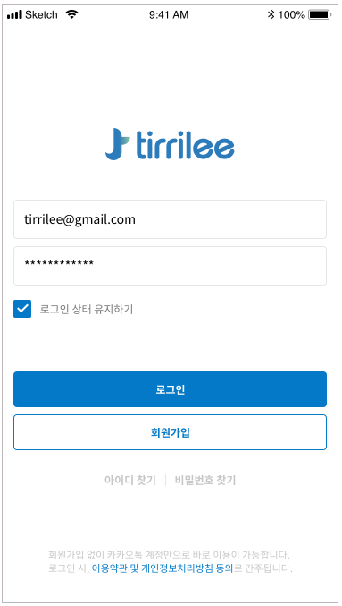

 |  |  | 로그인 | (if문 사용. True일 경우 로그인, else 이메일이나 패스워드 불일치)
 |  |  | SELECT email, password FROM member WHERE email='email' AND password='password';

 |  |  | 세션을 통하여 로그인 유지 구현

 |  | 이미지
 |  | 카테고리
 |  | 닉네임
 |  | 가격

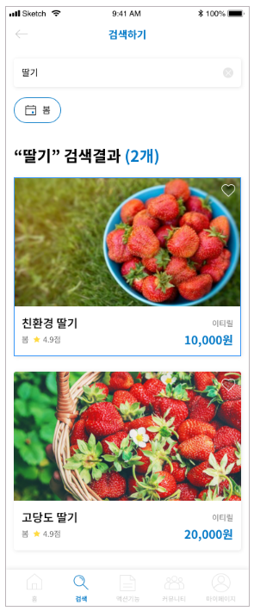
 |  |  |  |  |  |  |  | 검색어 입력시
 |  |  |  |  |  |  |  | SELECT * FROM board WHERE product='검색명';

 |  |  |  |  |  |  |  | 카테고리 선택시
 |  |  |  |  |  |  |  | SELECT * FROM board WHERE category='선택카테고리'

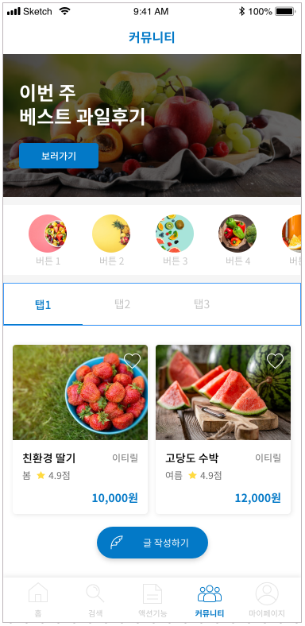
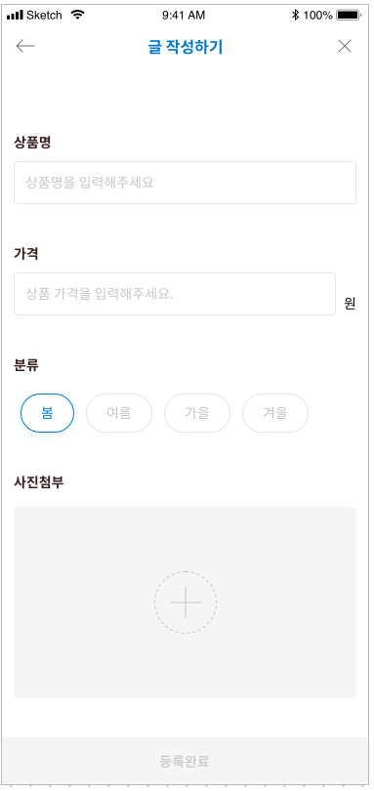
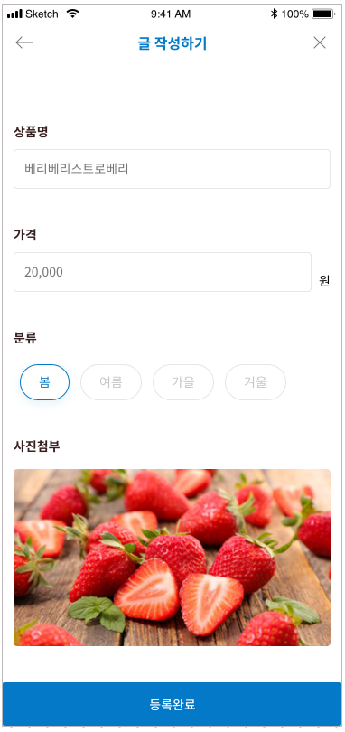

 |  |  |  |  |  |  |  |  |  |  |  |  | INSERT INTO board VALUES('상품명', '가격', '분류', '사진');

 |  |  |  |  |  |  |  |  |  |  |  |  | 가격 입력시 HTML5 정규표현식을 이용 콤마 표시

 |  |  |  |  |  |  |  |  |  |  |  |  | 라디오 버튼으로 이미지 첨부

 |  |  |  |  |  |  |  |  |  |  |  |  | 이미지 파일 업로드

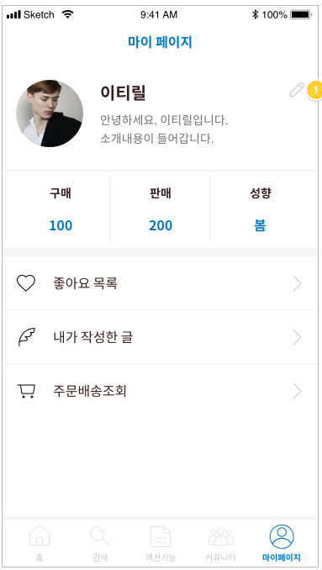
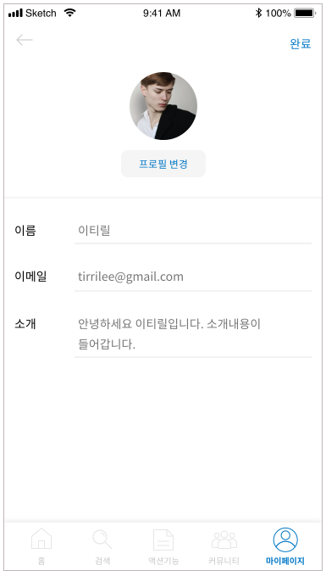

 |  |  |  |  |  |  |  | UPDATE INTO member VALUES(nickname='이름', email='이메일', introduce='소개');

